INTRO
Deze tool past in de PLAGE-methodologie en is bestemd voor iedereen die een PLAGE in zijn organisatie wil invoeren of die initiatieven voor rationeel energieverbruik (REG) wil nemen.
Situatie van de tool in de PLAGE-methodologie (6 stappen):

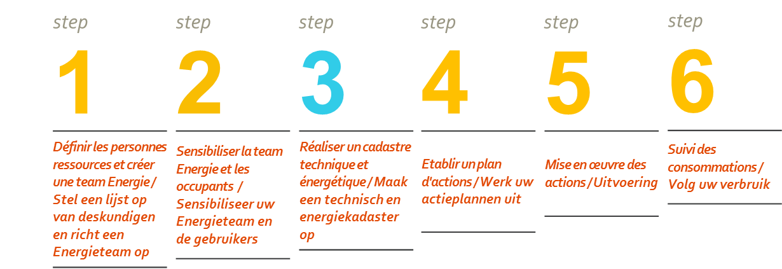

Doelstellingen
Met deze kan u een audit van de technische kenmerken van uw gebouw uitvoeren, rekening houdend met de gebouwschil, de verwarming, de hygiënische ventilatie, het sanitair warm water, de klimaatregeling, de elektriciteit en de energieboekhouding. Met dit technisch kadaster, gekoppeld aan de waarden van de oppervlakte en het huidig verbruik van het gebouw, kan u vervolgens een actieplan opstellen in functie van de opgespoorde tekortkomingen.

Gebruik
In elk van de thematische tabs worden de verschillende problemen aangekaart in de vorm van vragen in kolom C - [Het probleem opsporen].
Voor elk probleem/ elke gestelde vraag geeft kolom D u ideeën voor mogelijke oplossingen.
Kolom E - [Rendabiliteit] geeft een vergelijkende inschatting van elk van de maatregelen gaande van "+ --> weinig rendabel", tot "++++ --> zeer rendabel".
De eerste kolom [Antwoorden/commentaren] laat u toe de vragenlijst te overlopen en aantekeningen te maken over de staat/follow-up voor elk probleem.
Ten slotte geeft de laatste tab "Samenvatting rendabiliteit" een samenvatting van de meest voorkomende acties en hun respectievelijke rentabiliteit.

